상품제안서
전면 풀컬러 휴대용 방수매트 타포린 돗자리(중) | 상품코드: F25813

 |  |  |  |  |  |  | 02-412-0044 | www.easy1.co.kr
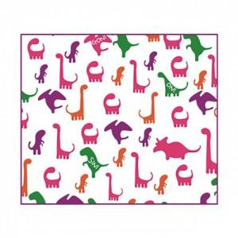

【상세/제작정보】 | 인쇄(인탈리오 프린팅) -기본수량 2,000개(2,000개 미만시 제작 불가) -1도~3도 인쇄가능(별도문의) -21가지의 명화 배경 위에 원하는 문구를 추가하여 인쇄 가능 포장 -부직포손잡이가방, 부직포지퍼가방 중 택일: 기본 포장 (1도 인쇄가 기본)

【인쇄/포장옵션】 | / 부직포 지퍼or손잡이가방

【공급단가】 | 수량 | 1,000~ | 2,000~ | 3,000~ | 5,000~ | 20,000~
*VAT별도 | 단가 | 6,600원 | 6,490원 | 6,320원 | 6,210원 | 6,050원

【상품 URL】 | http://www.easy1.co.kr/src/goods_detail.php?gdno=25813

